Prototipos
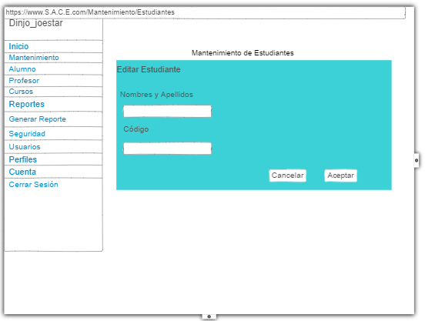
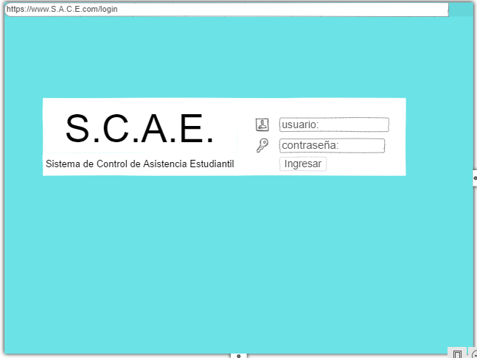
Prototipo 001: Login de Usuarios (Móvil y Web)
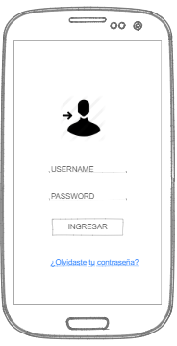

Prototipo02:Recuperar Contraseña
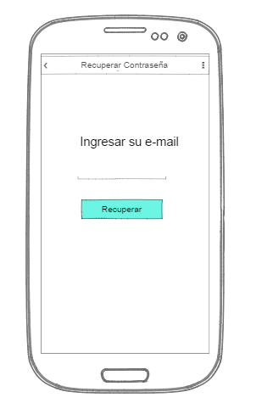

Prototipo 03: Seleccionar Curso

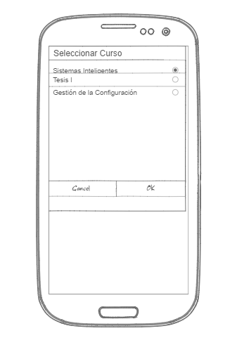

Prototipo04: Marcar Asistencia
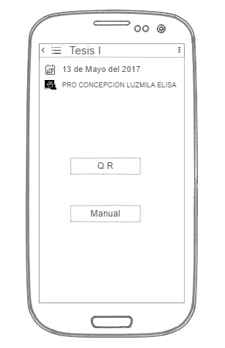

Prototipo05:Modulo Profesor

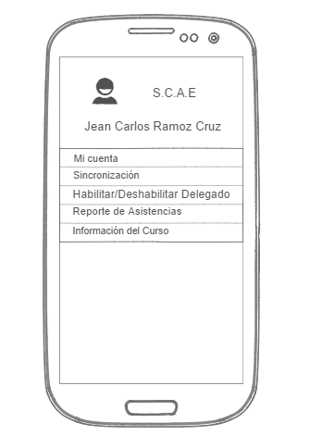

Profesor06:Modulo Mi cuenta

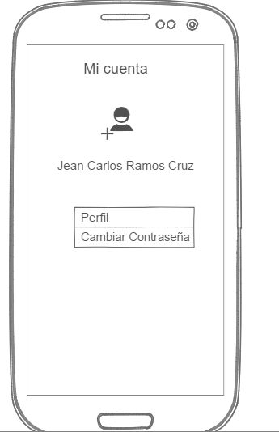

Prototipo07:Modulo Perfil
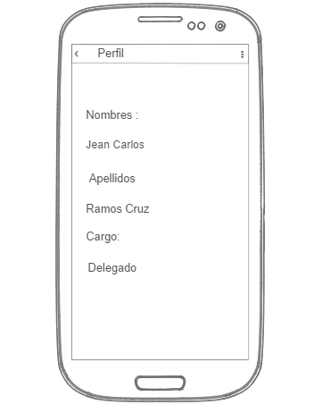

Prototipo08:Cambiar Contraseña
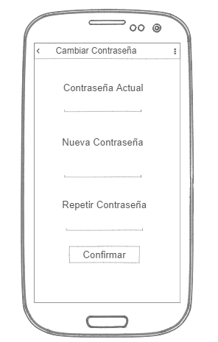

Prototipo09:Sincronizar
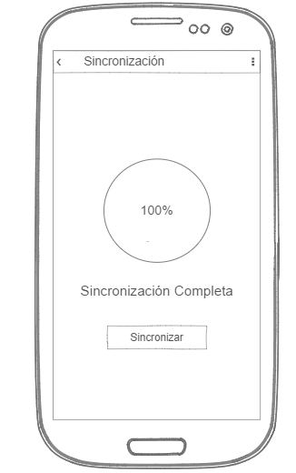

Prototipo10:Habilitar/Deshabilitar delegado
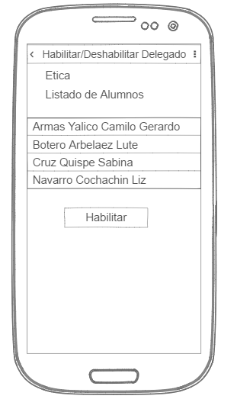

Prototipo11:Reportar Asistencias
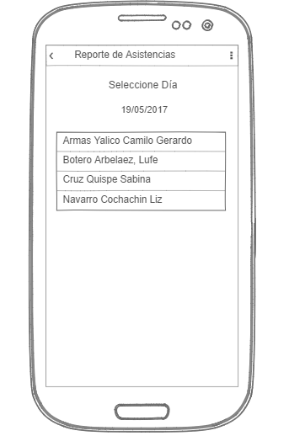

Prototipo12:Información del Curso
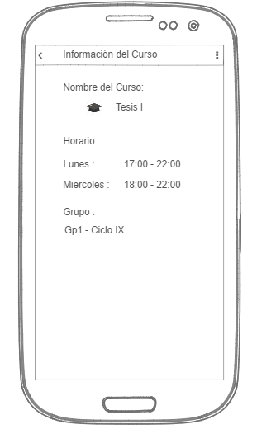

Prototipo13:Mantenimiento Usuario(Estudiantes)

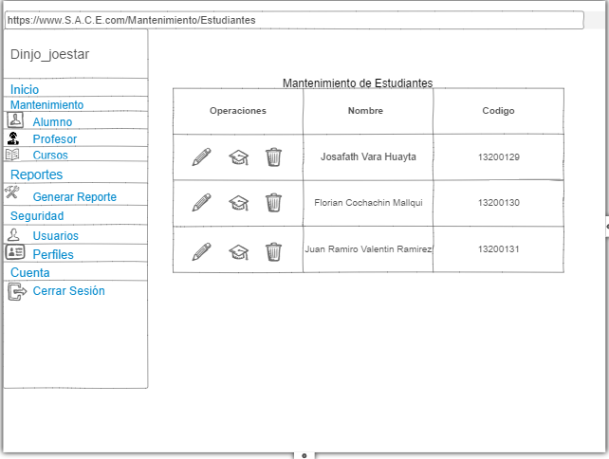

Prototipo14: Editar Alumnos

Prototipo1
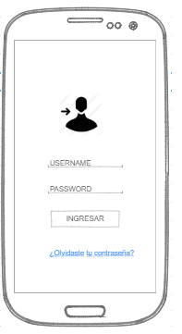

Prototipo 001: Login de Usuarios (Móvil y Web)

Prototipo 2
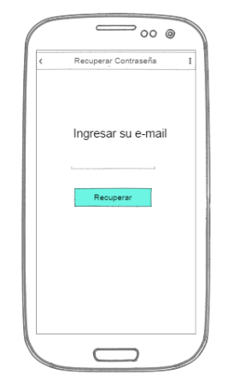
Prototipo02:Recuperar Contraseña

Prototipo 3
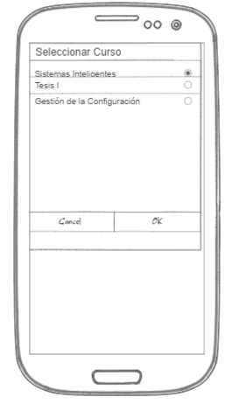
Prototipo 03: Seleccionar Curso

Prototipo 10
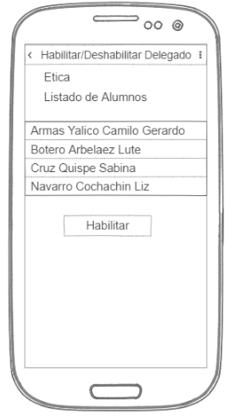
Prototipo10:Habilitar/Deshabilitar delegado

Prototipo 11
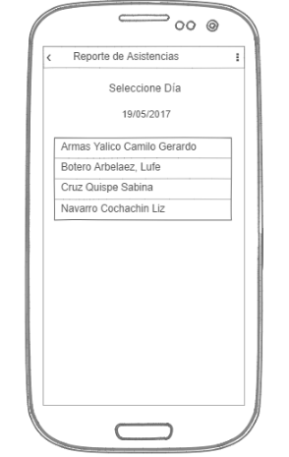
Prototipo11:Reportar Asistencias

Prototipo 12
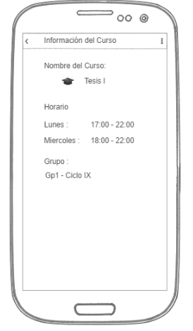
Prototipo12:Información del Curso

Prototipo 8
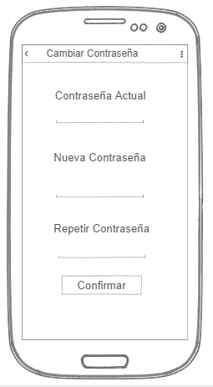
Prototipo08:Cambiar Contraseña

Prototipo 9
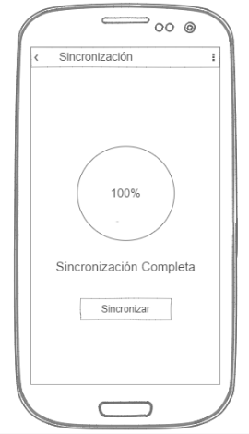
Prototipo09:Sincronizar

Prototipo 6
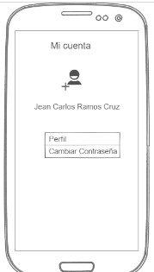
Profesor06:Modulo Mi cuenta

Prototipo 7
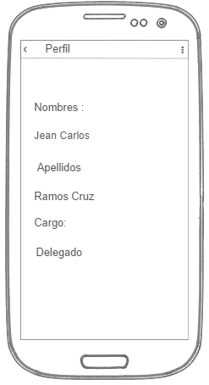
Prototipo07:Modulo Perfil

Prototipo 5
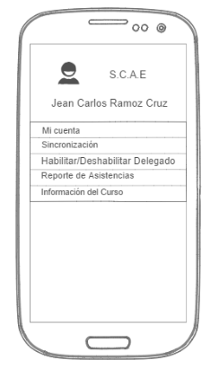
Prototipo05:Modulo Profesor

Prototipo 4
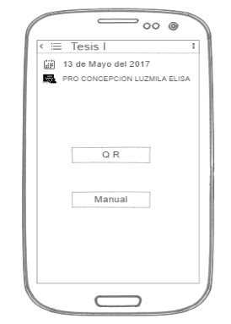
Prototipo04: Marcar Asistencia

